Oculta
Product Image | title | description | price | category | image | inStock | material | color | featured | order | body
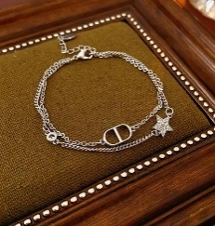 | Pulsera Estrella Geométrica | Pulsera doble cadena plateada con estrella de zirconia y detalle geométrico minimalista. | 13.99 | Pulseras |  | true | Zirconia, Aleación metálica | Plata | true | 19 | La Pulsera Estrella Geométrica combina delicadeza y modernidad en un diseño de doble cadena que simboliza equilibrio y luz. Su estrella con zirconia aporta un brillo sutil que acompaña cada movimiento con elegancia. \n\nCuidados: Evitar contacto con agua, perfumes y cremas. Limpiar con paño suave de microfibra.
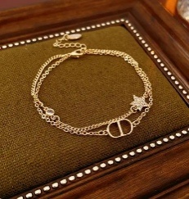 | Pulsera Estrella Geométrica | Pulsera doble cadena dorada con estrella de zirconia y detalle geométrico minimalista. | 13.99 | Pulseras |  | true | Zirconia, Aleación metálica | Dorado | true | 18 | Una pulsera de doble cadena que fusiona geometría y brillo en una pieza delicada y femenina. La estrella con zirconia dorada representa luz y guía, creando un detalle sutil pero sofisticado. \n\nCuidados: Evitar contacto con agua, perfumes y cremas. Limpiar con paño suave de microfibra.
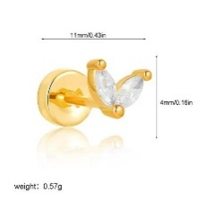 | Piercing Sol y Luna | Piercing minimalista dorado en forma de V con zirconias brillantes. | 14.99 | Piercings |  | true | Zirconia, Acero inoxidable 304 | Dorado | true | 13 | El Piercing Sol y Luna simboliza la dualidad y el equilibrio entre energía y calma. Su diseño en forma de V con zirconias captura la luz de manera delicada, aportando un brillo moderno y elegante. \n\nCuidados: Evitar humedad excesiva y contacto con químicos. Limpiar suavemente con paño seco.
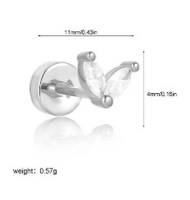 | Piercing Sol y Luna | Piercing minimalista plateado en forma de V con zirconias brillantes. | 14.99 | Piercings |  | true | Zirconia, Acero inoxidable 304 | Plata | true | 14 | Un diseño minimalista inspirado en la armonía entre sol y luna. Sus zirconias forman una figura ligera que ilumina la oreja con un brillo discreto y sofisticado. \n\nCuidados: Evitar humedad excesiva y contacto con químicos. Limpiar suavemente con paño seco.
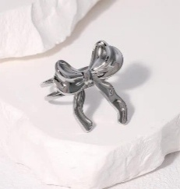 | Anillo Lazo Ajustable | Anillo ajustable plateado con diseño de lazo minimalista. | 4.99 | Anillos |  | true | PVD Plateado, Acero inoxidable 304 | Plata | true | 16 | El Anillo Lazo representa la delicadeza de los vínculos y la feminidad moderna. Su diseño ajustable lo convierte en una pieza versátil que envuelve la mano con un toque romántico y sutil. \n\nCuidados: Evitar agua, perfumes y golpes. Guardar en lugar seco.
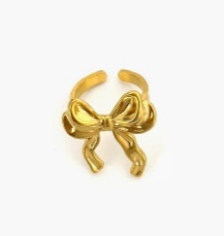 | Anillo Lazo Ajustable | Anillo ajustable con delicado diseño de lazo dorado. | 4.99 | Anillos |  | true | PVD Baño de Oro 18K, Acero inoxidable 304 | Dorado | true | 15 | Un anillo de líneas suaves que evoca la forma de un lazo, símbolo de unión y elegancia discreta. Su acabado plateado lo hace ideal para looks minimalistas. \n\nCuidados: Evitar agua, perfumes y golpes. Guardar en lugar seco.
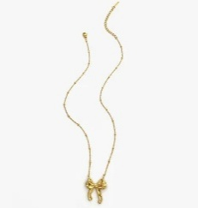 | Collar Lazo Minimalista | Collar delicado con dije de lazo dorado. | 14.99 | Collares |  | true | Baño de Oro 18K, Acero inoxidable 316L | Dorado | true | 17 | Un collar delicado que cuelga un lazo como símbolo de unión y sutileza. Su diseño minimalista lo convierte en una pieza versátil que ilumina sin esfuerzo cualquier look. \n\nCuidados: Evitar contacto con perfumes y agua. Guardar en estuche.
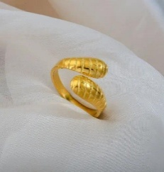 | Anillo Corazón Asimétrico Texturizado | Anillo abstracto dorado con acabado texturizado. | 4.99 | Anillos |  | true | PVD Baño de Oro 18K, Acero inoxidable 304 | Dorado | true | 20 | Una reinterpretación artística del amor moderno. Sus formas asimétricas y textura marcada crean una pieza única que destaca por su carácter contemporáneo y expresivo. \n\nCuidados: Evitar golpes y químicos. Limpiar con paño seco.
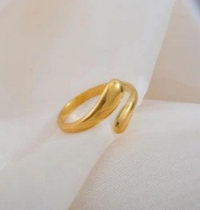 | Anillo Corazón Asimétrico | Anillo abstracto dorado de acabado liso. | 4.99 | Anillos |  | true | PVD Baño de Oro 18K, Acero inoxidable 304 | Dorado | true | 21 | Un diseño abstracto que reinterpreta el corazón de forma moderna y sutil. Sus curvas suaves reflejan un estilo elegante y atemporal. \n\nCuidados: Evitar golpes y contacto con químicos. Limpiar con paño suave.
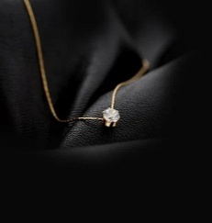 | Collar Circular Coreano | Collar fino con zirconia circular brillante. | 16.99 | Collares |  | true | PVD Baño de Oro 18K, Acero inoxidable 304 | Dorado | true | 1 | Inspirado en la estética minimalista coreana, este collar captura la belleza de la simplicidad. Su zirconia circular aporta un brillo delicado que acompaña con elegancia cada día. \n\nCuidados: Evitar perfumes y agua. Guardar en estuche.
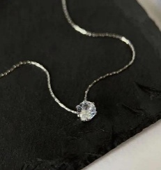 | Collar Circular Coreano | Collar plateado minimalista con zirconia circular. | 16.99 | Collares |  | true | PVD Plateado, Acero inoxidable 304 | Plata | true | 2 | Un diseño limpio y delicado que refleja la belleza del minimalismo. Su zirconia central ilumina con un brillo suave y elegante. \n\nCuidados: Evitar perfumes y agua. Guardar en estuche.
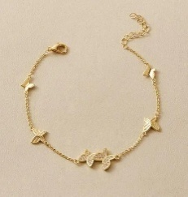 | Pulsera Alas de Mariposa | Pulsera dorada con mariposas y zirconias. | 14.99 | Pulseras |  | true | Zirconia, Aleación metálica | Dorado | true | 3 | Inspirada en la transformación y la libertad, esta pulsera combina mariposas doradas con destellos de zirconia que simbolizan ligereza y evolución. \n\nCuidados: Evitar agua y perfumes. Guardar separada de otras piezas.
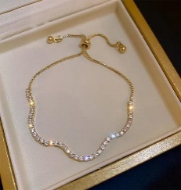 | Pulsera Tenis Ondulada | Pulsera tenis dorada con zirconias onduladas. | 14.99 | Pulseras |  | true | Zirconia, Aleación metálica | Dorado | true | 22 | Una pieza clásica reinventada con un diseño fluido que abraza la muñeca con brillo continuo. Sus zirconias crean un efecto ondulado elegante y sofisticado. \n\nCuidados: Evitar agua y perfumes. Limpiar con paño suave.
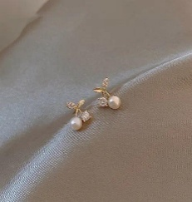 | Aretes Cherry Perla y Zirconia | Aretes pequeños de cereza con perla y zirconia. | 12.99 | Aretes |  | true | Baño de Oro 14K, Cobre, perla y zirconia | Dorado | true | 23 | Un diseño dulce y sofisticado inspirado en la naturaleza. La combinación de perla y zirconia crea un contraste elegante entre suavidad y brillo. \n\nCuidados: Evitar humedad y perfumes. Guardar en estuche.
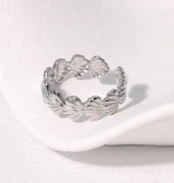 | Anillo Concha Marina | Anillo inspirado en conchas marinas. | 4.99 | Anillos |  | true | PVD Plateado, Acero inoxidable 304 | Plata | true | 24 | Inspirado en la serenidad del mar, este anillo captura la esencia de lo natural con un diseño orgánico y elegante que evoca calma y libertad. \n\nCuidados: Evitar agua salada y químicos. Limpiar con paño seco.
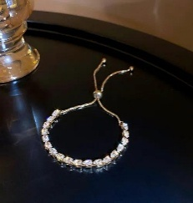 | Pulsera Tenis | Pulsera tenis clásica con zirconias brillantes. | 14.99 | Pulseras |  | true | Zirconia, Aleación metálica | Dorado | true | 25 | Un clásico atemporal que representa elegancia pura. Sus zirconias alineadas crean un brillo constante que nunca pasa desapercibido. \n\nCuidados: Evitar agua, perfumes y golpes.
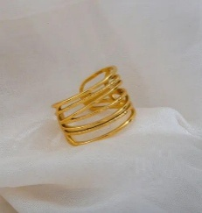 | Anillo Multibanda | Anillo dorado de múltiples bandas minimalistas. | 4.99 | Anillos |  | true | PVD Baño de Oro 18K, Acero inoxidable 304 | Dorado | true | 26 | Un diseño moderno de líneas múltiples que representa estructura y equilibrio. Su forma crea un efecto visual arquitectónico elegante. \n\nCuidados: Evitar golpes y químicos.
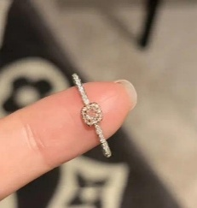 | Anillo Pinky Promise | Anillo de promesa plateado con piedra rectangular elegante. | 19.99 | Anillos |  | true | Plata 925, Zirconia | Plata | true | 27 | Un símbolo de promesa y conexión. Su piedra central representa compromiso y delicadeza en una pieza discreta pero significativa. \n\nCuidados: Evitar golpes y humedad.
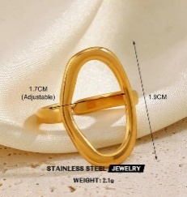 | Anillo Oval Vintage | Anillo dorado con diseño ovalado abstracto. | 4.99 | Anillos |  | true | IP Baño de Oro 18K, Acero inoxidable 304 | Dorado | true | 28 | Inspirado en el estilo vintage contemporáneo, este anillo combina geometría suave con un aire artístico y sofisticado. \n\nCuidados: Evitar perfumes y agua.
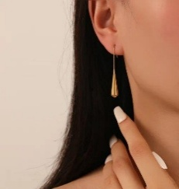 | Aretes Gota Vintage | Aretes largos en forma de gota vintage dorada. | 14.99 | Aretes |  | true | PVD Baño de Oro 18K, Acero inoxidable 304 | Dorado | true | 4 | Una silueta fluida que evoca elegancia en movimiento. Su forma de gota estiliza el rostro con un brillo sofisticado. \n\nCuidados: Evitar humedad y perfumes.
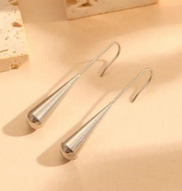 | Aretes Gota Vintage | Aretes largos plateados estilo gota vintage. | 14.99 | Aretes |  | true | PVD Plateado, Acero inoxidable 304 | Plata | true | 5 | Un diseño minimalista de caída elegante que aporta movimiento y luz con sutileza moderna. \n\nCuidados: Evitar humedad y perfumes.
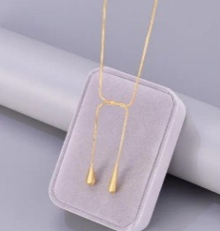 | Collar Gota | Collar tipo snake chain con extremos de gota. | 16.99 | Collares |  | true | PVD Baño de Oro 18K, Acero inoxidable 304 | Dorado | true | 6 | Un diseño versátil que invita a la creatividad. Sus extremos en forma de gota permiten múltiples estilos de uso, siempre con un toque elegante. \n\nCuidados: Evitar perfumes y agua.
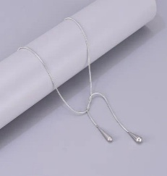 | Collar Gota | Collar plateado tipo snake chain con gotas. | 16.99 | Collares |  | true | PVD Plateado, Acero inoxidable 304 | Plata | true | 7 | Una pieza moderna y flexible que se adapta a diferentes estilos, manteniendo siempre una estética elegante y limpia. \n\nCuidados: Evitar perfumes y agua.
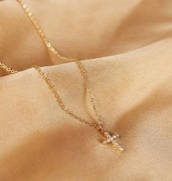 | Collar Cruz Elegante | Collar dorado con cruz y zirconias. | 13.99 | Collares |  | true | PVD Baño de Oro 18K, Zirconia, Acero inoxidable 304 | Dorado | true | 29 | Un símbolo de fe reinterpretado con delicadeza moderna. Su cruz con zirconias aporta un brillo sutil y significativo. \n\nCuidados: Evitar agua y químicos.
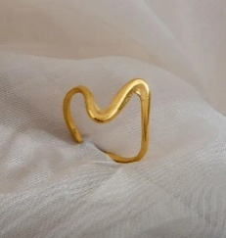 | Anillo Corazón Asimétrico | Anillo dorado de curvas abstractas modernas. | 4.99 | Anillos |  | true | PVD Baño de Oro 18K, Acero inoxidable 304 | Dorado | true | 30 | Una pieza artística que transforma la forma del corazón en una expresión moderna y orgánica. \n\nCuidados: Evitar golpes y químicos.
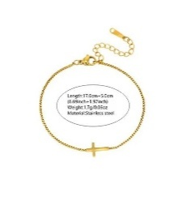 | Pulsera Cruz Minimalista | Pulsera delgada con cruz dorada lisa. | 12.99 | Pulseras |  | true | PVD Baño de Oro 18K, Acero inoxidable 304 | Dorado | true | 31 | Un diseño limpio y simbólico que combina espiritualidad y estilo minimalista en una pieza ligera y elegante. \n\nCuidados: Evitar agua y perfumes.
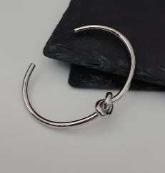 | Brazalete Nudo | Brazalete rígido con detalle de nudo. | 14.99 | Brazalete |  | true | PVD Plateado, Acero inoxidable 304 | Plata | true | 32 | Un símbolo de unión y conexión eterna. Su diseño de nudo representa vínculos fuertes en una pieza elegante y atemporal. \n\nCuidados: Evitar golpes y químicos.
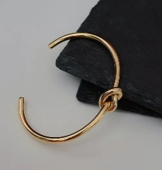 | Brazalete Nudo | Brazalete plateado con detalle de nudo. | 14.99 | Brazalete |  | true | PVD Baño de Oro 18K, Acero inoxidable 304 | Dorado | true | 33 | Minimalista y simbólico, este brazalete representa equilibrio y conexión en un diseño limpio y moderno. \n\nCuidados: Evitar golpes y químicos.
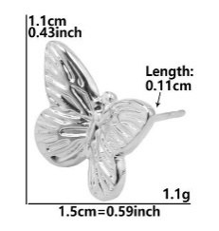 | Aretes Flor Mariposa | Aretes dorados de mariposa con textura. | 9.99 | Aretes |  | true | PVD Plateado, Acero inoxidable 304 | Plata | true | 9 | Inspirados en la naturaleza, estos aretes 3D reflejan la belleza de la transformación y la ligereza con un acabado brillante y femenino. \n\nCuidados: Evitar perfumes y humedad.
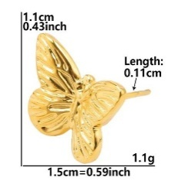 | Aretes Flor Mariposa | Aretes plateados de mariposa con textura. | 9.99 | Aretes |  | true | PVD Baño de Oro 18K, Acero inoxidable 304 | Dorado | true | 8 | Una pieza delicada con textura tridimensional que aporta elegancia natural y modernidad. \n\nCuidados: Evitar perfumes y humedad.
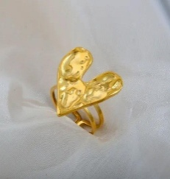 | Anillo Corazón | Anillo dorado con corazón abstracto texturizado. | 4.99 | Anillos |  | true | PVD Baño de Oro 18K, Acero inoxidable 304 | Dorado | true | 34 | Una reinterpretación moderna del amor, donde las formas orgánicas y texturizadas crean una pieza única y expresiva. \n\nCuidados: Evitar golpes y químicos.
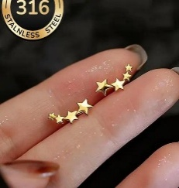 | Aretes Estrella Minimalista | Aretes de estrellas en degradé dorado. | 9.99 | Aretes |  | true | PVD Baño de Oro 18K, Acero inoxidable 304 | Dorado | true | 35 | Tres estrellas alineadas que simbolizan guía y luz. Un diseño delicado que ilumina el rostro con sutileza. \n\nCuidados: Evitar perfumes y humedad.
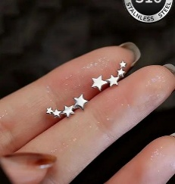 | Aretes Estrella Minimalista | Aretes plateados de estrellas minimalistas. | 9.99 | Aretes |  | true | PVD Plateado, Acero inoxidable 304 | Plata | true | 36 | Un diseño minimalista inspirado en la luz de las estrellas, perfecto para un look delicado y moderno. \n\nCuidados: Evitar perfumes y humedad.
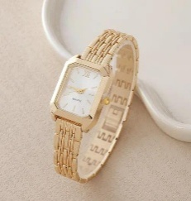 | Reloj Rectangular | Reloj rectangular dorado de estilo elegante. | 11.99 | Relojes |  | true | Aleación metálica y cristal mineral | Dorado | true | 11 | Un reloj de estética elegante y minimalista que combina líneas limpias con un diseño clásico moderno. \n\nCuidados: Evitar agua y golpes.
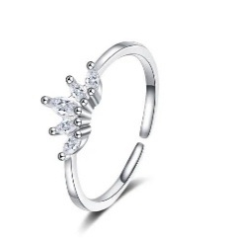 | Anillo Princess Promise | Anillo de promesa plateado con diseño de corona y zirconias. | 19.99 | Anillos |  | true | Zirconia, Aleación metálica cobre | Plata | true | 10 | Un diseño inspirado en la realeza delicada. Su corona de zirconias simboliza elegancia, promesa y feminidad. \n\nCuidados: Evitar golpes y humedad.
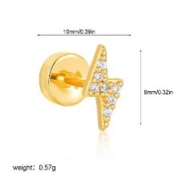 | Piercing Destello Dorado | Piercing dorado en forma de rayo con zirconia. | 14.99 | Piercings |  | true | Zirconia, Aleación metálica | Dorado | true | 12 | Un rayo de luz convertido en joya. Este piercing simboliza energía, fuerza y brillo en un diseño moderno y atrevido. \n\nCuidados: Evitar humedad y químicos.

